OEE
KPI - Utilizacion
Cubo | StatusEventsSlicedCube | Parametros FrontEnd | Variable del cubo asociada | Tipo Query MDX | Valor por defecto | Calculos | Dividir el tiempo total de cada celda por (N° de dias*(turnos seleccionados/2)*288), ya que cada 5 minutos, el tiempo sumado vale máximo 1
Tipo | Barras | Selector Fecha | [SliceStartDate].[H1].[SliceStartDateDay].Members | Fila | Ultima Semana | MDX | SELECT NON EMPTY NONEMPTYCROSSJOIN([Equipment].[H1].[Name].Members,[Measures].[PartialDuration]) ON 0,NON EMPTY [SliceStartDate].[H1].[SliceStartDateDay].Members ON 1 FROM [ASPMINING.ANALYTICS.STATUSEVENTSLICEDCUBE] %FILTER NONEMPTYCROSSJOIN([StatusType].[H1].[StatusType].&[Operative],NONEMPTYCROSSJOIN(%OR({[SHIFTINFO].[H2].[SHIFTTYPE].&[A],[SHIFTINFO].[H2].[SHIFTTYPE].&[B]}),NONEMPTYCROSSJOIN(%OR({[EQUIPMENT].[H1].[NAME].&[Camion - CA100],[EQUIPMENT].[H1].[NAME].&[Camion - CA101],[EQUIPMENT].[H1].[NAME].&[Camion - CA102],[EQUIPMENT].[H1].[NAME].&[Camion - CA103],[EQUIPMENT].[H1].[NAME].&[Camion - CA104],[EQUIPMENT].[H1].[NAME].&[Camion - CA105],[EQUIPMENT].[H1].[NAME].&[Camion - CA106]}),NONEMPTYCROSSJOIN(%OR([SLICESTARTDATE].[H1].[SLICESTARTDATEDAY].&[64648]:&[64650]),[EQUIPMENT].[H1].[CATEGORY].&[Camion]))))
Eje X | Fecha | Selector Turno |  | Filtro | *
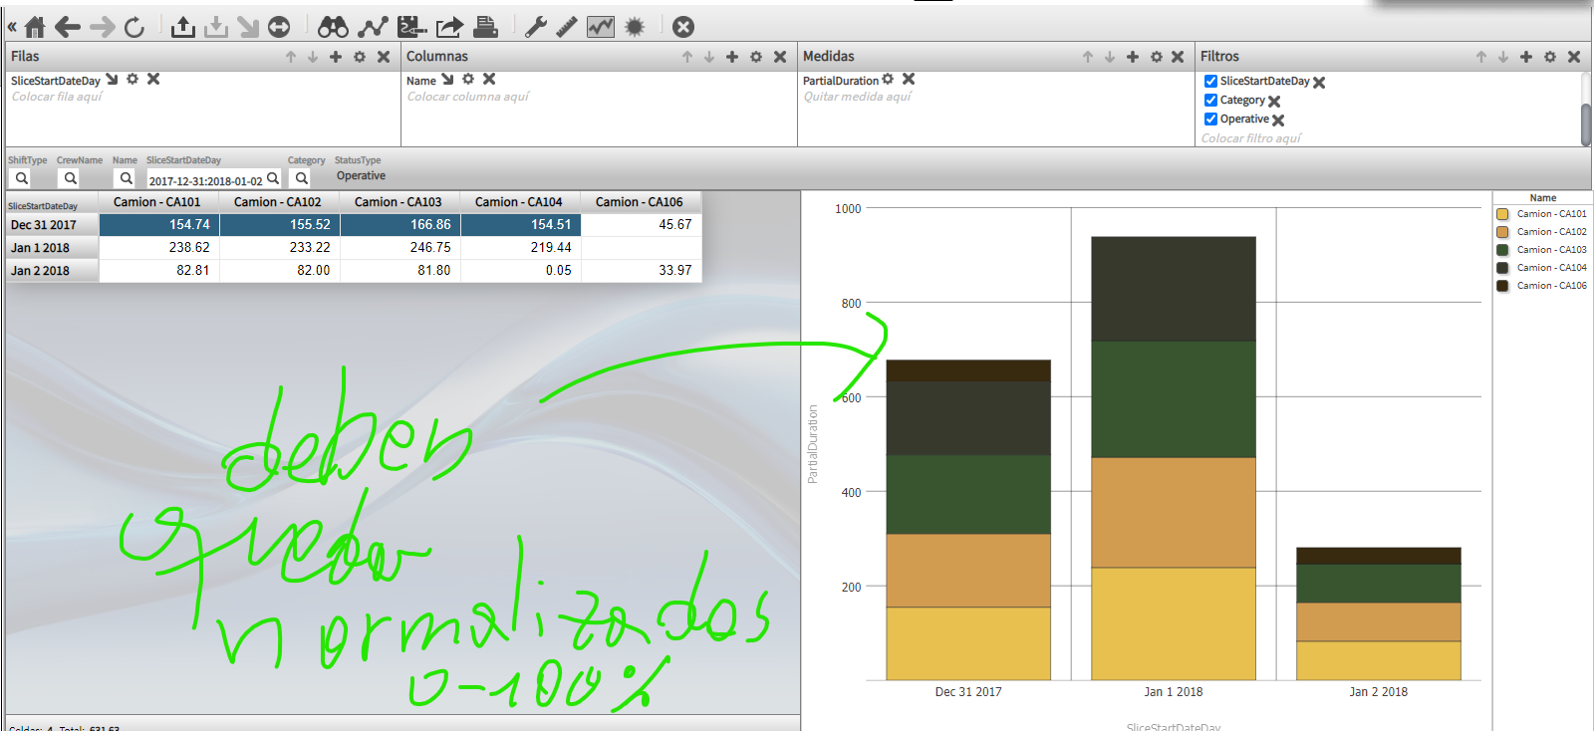
Eje Y | % Tiempo | Selector Cat.Equipos |  | Filtro | Camiones
Colores | Nombre Equipo | Selector Equipos Individuales | [Equipment].[H1].[Name].Members | Columnas | *
 |  | Selector Crew |  | Filtro | *
 |  | Parametros Ocultos
 |  | Status Type |  | Filtro | Operative
 |  | Measure | [Measures].[PartialDuration] | Measure

KPI - ….

